Sheet1
功能 | 接口 | 方法 | 前端传参 | 后台返回 | 备注
注：不要传多余的参数
工程分析页面访问 | ProjectAnalysis | GET |  |  | 后台控制页面跳转
晶圆信息展示 | DataListAjax | GET | currentPage：当前页； | json类型集合 | 表格部分，ajax请求；
工程分析校验 | ProjectVerification | GET | classify：分析类别； waferId：晶圆主键数组； waferNO：晶圆编号数组。 | json类型状态信息

RF-S2P:页面访问 | Analysis | GET | wafer:数组，晶圆的主键 |  | 后台跳转页面，顺带数据wafer，取法：${wafer}
RF-S2P:左侧数据列表区域 | AnalysisFile | GET | wafer:数组，晶圆的主键 | json类型集合 | 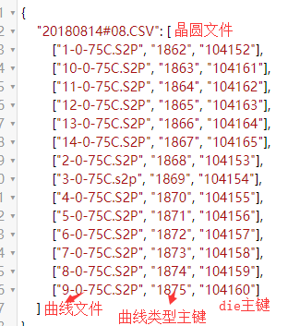
RF-S2P:初始加载右侧Smith图 | AnalysisCurve | GET | curveTypeId：数组，曲线主键； legend：数组，图例。 | json类型集合 | S11-Smith；S12-XY dB Of Magnitude; S21-XY dB Of Magnitude;S22-Smith
RF-S2P:右键切换 | AnalysisCurve | GET | curveTypeId：数组，曲线主键； legend：数组，图例； graphStyle：图形类别； sParameter：s参数 | json类型集合 | graphStyle有5种可以切换，值分别为：Smith、Polar、XYOfPhase、XYOfMagnitude、XYdBOfMagnitude

